Лист1
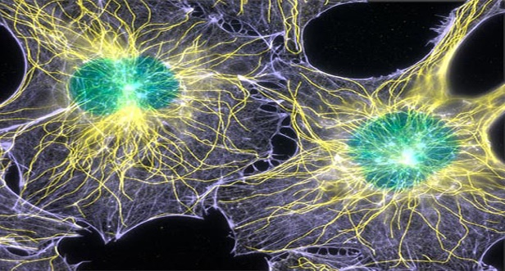
 |  |  | Критерии оценивания
 |  |  | Число ответов | Оценка
 |  |  | 14 | "5"
 | Тест по теме: "Клетка" |  | от 13 до 11 | "4"
 | Голубова Инна Александровна, учитель биологии |  | от 10 до 8 | "3"
 | МБОУ "Максимовская СОШ" |  | менее 8 | "2"
№ | Вопросы | Ответы | Для прохождения теста Вам необходимо
1 | Наука о строении и жизнедеятельности клетки |  | выбрать один верный ответ из трех предложенных.
2 | Универсальным источником энергии в клетке являются
3 | Пиноцитоз - это:
4 | Рибосомы – органоиды клетки, выполняющие функции:
5 | Полужидкая среда клетки, в которой расположено ядро и органоиды
6 | Какую функцию выполняют в клетке молекулы ДНК?
7 | Ускоряют химические реакции в клетке
8 | Какие органоиды клетки размножаются путем деления?
9 | Молекулы липидов входят в состав?
10 | Функции ЭПС
11 | Собственную ДНК имеют органоиды клетки
12 | Какие органоиды клетки способны синтезировать АТФ
13 | Где образуются лизосомы в клетке?
14 | Какой органоид клетки состоит из цистерн и пузырьков?
Количество правильных ответов |  | 0
 | Список использованных источников
 | Мамонтов, С.Г. Биология. Общие закономерности. 9 класс Учебник [Текст ]. - М.: Дрофа, 2005. - 238с.
 | Яндекс картинки [Электронный ресурс]. - Режим доступа: http://galinagromik.ru/b/zadanie-b5/tipy-predlozhenij.html, свободный. Загл. с экрана.

